Sheet1
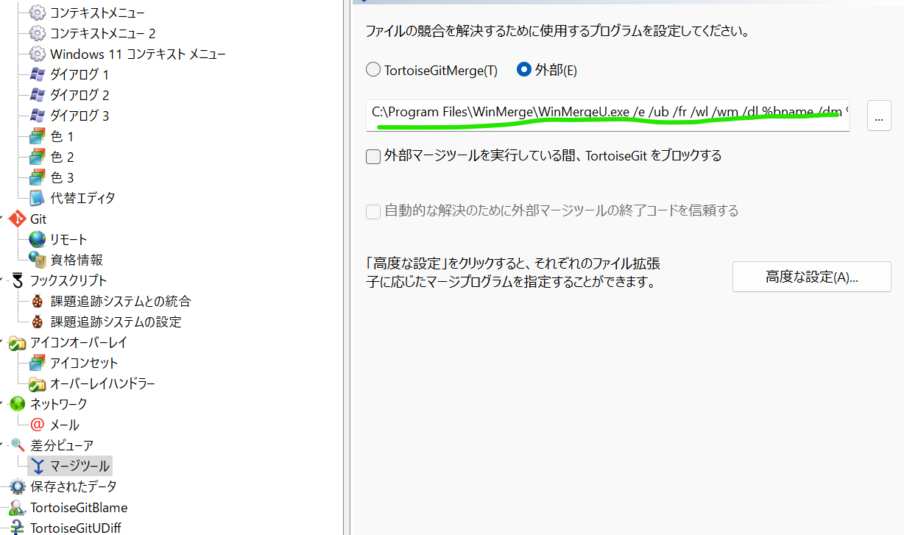
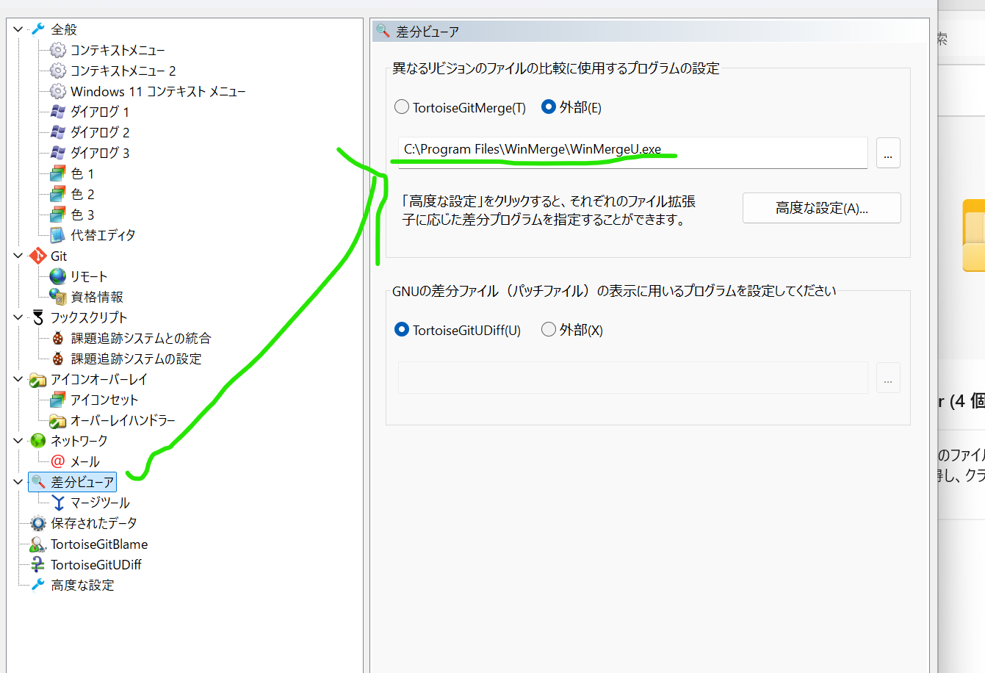
・TortoiseGitへのWinMerge導入方法
①スラックにて送信したWinmergeインストーラを実行する。 そのまま次へを押下しインストールでOK。
②設定画面へいき下記キャプチャの箇所で WinMereU.exeを指定 ※インストールパスを指定していない場合、下記パスと同じ箇所にインストールされているはず

③下記キャプチャのようにパス名が以下のようになっているならOK。 (どうやらexe以降のコマンドでWinMergeを呼び出しているらしい)
C:\Program Files\WinMerge\WinMergeU.exe /e /ub /fr /wl /wm /dl %bname /dm %tname /dr %yname %base %theirs %mine /o %merged /ar | ←パス名が異なる場合左のパス名をコピペして使用する

